45
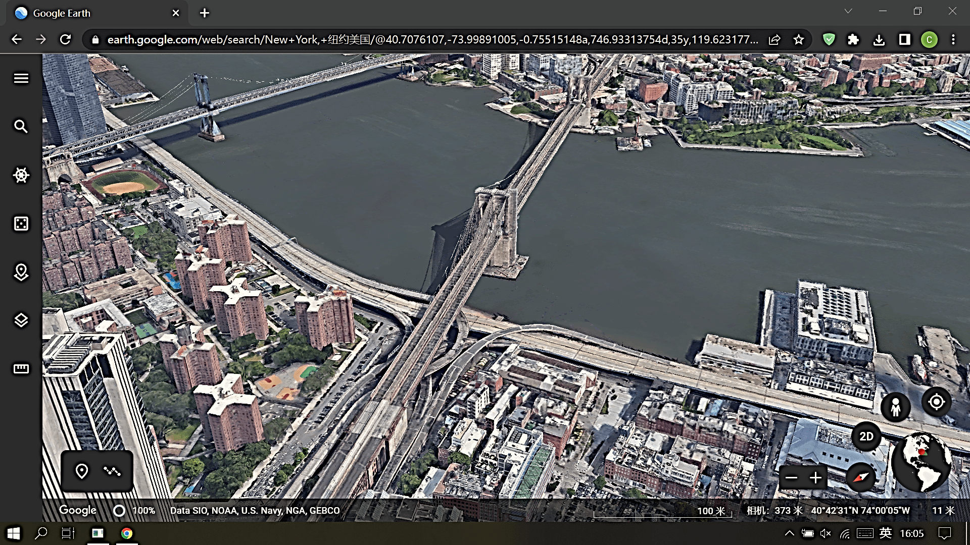
列1 | 列2
1 | a
7 | h
2 | f
5 | c
9 | i
3 | d
4 | g
12
6 | b
8 | e

 |  |  |  |  |  |  |  |  | 1
 |  |  |  |  |  |  |  |  | 2
 |  |  |  |  |  |  |  |  | 3
 |  |  |  |  |  |  |  |  | 4
 |  |  |  |  |  |  |  |  | 5
 |  |  |  |  |  |  |  |  | 6
 |  |  |  |  |  |  |  |  | 7
 |  |  |  |  |  |  |  |  | 8
 |  |  |  |  |  |  |  |  | 9
 |  |  | __________ |  |  |  |  |  | 10
114514
$$\lim_{n→∞}{{\left(1+\frac{1}{n}\right)}^{n}}$$
 |  |  | 1 | 2 | 3 | 4 | 5 | 0
bilibili.com |  |  | 15
 |  |  | 0 | 0 | 1 | 1
 |  |  | FALSE | 2000-01-01
 |  | docx👇

